상품제안서
오밸류 블랑 LED 온도텀블러 500ml | 상품코드: S29405

 |  |  |  |  |  |  | 02-713-8555 | www.synergygift.co.kr
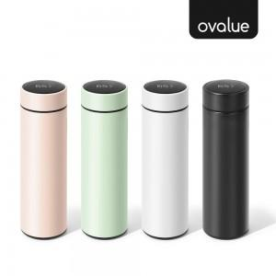

【상세/제작정보】 | 304 스테인레스 / 원터치 LED온도확인 / 보온보냉 / 분리가능 차거름망

【인쇄/포장옵션】 | 레이저 / 포장지포장

【공급단가】 | 수량 | 50~ | 100~ | 300~ | 1,000~ | 5,000~
*VAT별도 | 화이트 | 5,050원 | 4,820원 | 4,590원 | 4,400원 | 4,240원
 | 블랙 | 5,050원 | 4,820원 | 4,590원 | 4,400원 | 4,240원
 | 그린 | 5,050원 | 4,820원 | 4,590원 | 4,400원 | 4,240원
 | 핑크 | 5,050원 | 4,820원 | 4,590원 | 4,400원 | 4,240원

【상품 URL】 | https://www.synergygift.co.kr:443/src/goods_detail.php?gdno=29405

